상품제안서
제이드스퀘어 여행용세트 통합 | 상품코드: S40728

 |  |  |  |  |  |  | 02-713-8555 | www.synergygift.co.kr
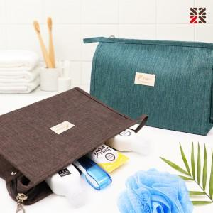

【상세/제작정보】

【인쇄/포장옵션】 | 실크 / 포장지포장

【공급단가】 | 수량 | 50~ | 100~ | 500~ | 1,000~ | 2,000~
*VAT별도 | A형 | 7,680원 | 7,380원 | 6,900원 | 6,780원 | 6,660원
 | B형 | 8,320원 | 7,990원 | 7,470원 | 7,340원 | 7,210원
 | C형 | 8,700원 | 8,360원 | 7,820원 | 7,680원 | 7,540원
 | D형 | 9,470원 | 9,100원 | 8,510원 | 8,360원 | 8,210원

【상품 URL】 | https://www.synergygift.co.kr:443/src/goods_detail.php?gdno=40728

